Feuille 1
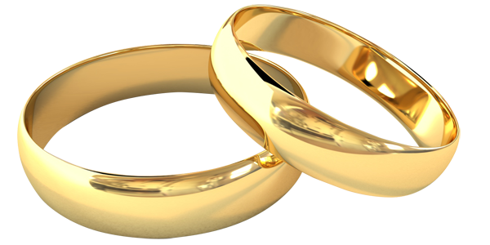 TABLEAU GESTION DE BUDGET DE MARIAGE

Dépenses | Budget estimé | Prix définitif | Accompte versé | reste à payer | Dead-line paiement | Payé: Oui / Non
 | 0.00 € | 0.00 € | 0.00 € | 0.00 €

Traiteur | 0.00 € | 0.00 € | 0.00 € | 0.00 € |  | Oui
Salle | 0.00 € | 0.00 € | 0.00 € | 0.00 € |  | Oui
Robes de mariée | 0.00 € | 0.00 € | 0.00 € | 0.00 € |  | Oui
Costume | 0.00 € | 0.00 € | 0.00 € | 0.00 € |  | Oui
Fleuristes | 0.00 € | 0.00 € | 0.00 € | 0.00 € |  | Oui
Décorations | 0.00 € | 0.00 € | 0.00 € | 0.00 € |  | Oui
Faire-part | 0.00 € | 0.00 € | 0.00 € | 0.00 € |  | Oui
Wedding planner | 0.00 € | 0.00 € | 0.00 € | 0.00 € |  | Oui
DJ | 0.00 € | 0.00 € | 0.00 € | 0.00 € |  | Oui
Coiffure | 0.00 € | 0.00 € | 0.00 € | 0.00 € |  | Oui
Maquillage | 0.00 € | 0.00 € | 0.00 € | 0.00 € |  | Oui
Alliances | 0.00 € | 0.00 € | 0.00 € | 0.00 € |  | Oui
Cadeaux invités | 0.00 € | 0.00 € | 0.00 € | 0.00 € |  | Oui
Contrat de mariage (notaire) | 0.00 € | 0.00 € | 0.00 € | 0.00 € |  | Oui
Gâteau | 0.00 € | 0.00 € | 0.00 € | 0.00 € |  | Oui
Photographe | 0.00 € | 0.00 € | 0.00 € | 0.00 € |  | Oui
Frais mariage église | 0.00 € | 0.00 € | 0.00 € | 0.00 € |  | Oui
Garde d’enfants et jeux animations | 0.00 € | 0.00 € | 0.00 € | 0.00 € |  | Oui
... | 0.00 € | 0.00 € | 0.00 € | 0.00 € |  | Oui
... | 0.00 € | 0.00 € | 0.00 € | 0.00 € |  | Oui
... | 0.00 € | 0.00 € | 0.00 € | 0.00 € |  | Oui
... | 0.00 € | 0.00 € | 0.00 € | 0.00 € |  | Oui
... | 0.00 € | 0.00 € | 0.00 € | 0.00 € |  | Oui
... | 0.00 € | 0.00 € | 0.00 € | 0.00 € |  | Oui
... | 0.00 € | 0.00 € | 0.00 € | 0.00 € |  | Oui
... | 0.00 € | 0.00 € | 0.00 € | 0.00 € |  | Oui
... | 0.00 € | 0.00 € | 0.00 € | 0.00 € |  | Oui
... | 0.00 € | 0.00 € | 0.00 € | 0.00 € |  | Oui
... | 0.00 € | 0.00 € | 0.00 € | 0.00 € |  | Oui
... | 0.00 € | 0.00 € | 0.00 € | 0.00 € |  | Oui
... | 0.00 € | 0.00 € | 0.00 € | 0.00 € |  | Oui
... | 0.00 € | 0.00 € | 0.00 € | 0.00 € |  | Oui
... | 0.00 € | 0.00 € | 0.00 € | 0.00 € |  | Oui
... | 0.00 € | 0.00 € | 0.00 € | 0.00 € |  | Oui
... | 0.00 € | 0.00 € | 0.00 € | 0.00 € |  | Oui
... | 0.00 € | 0.00 € | 0.00 € | 0.00 € |  | Oui
... | 0.00 € | 0.00 € | 0.00 € | 0.00 € |  | Oui
... | 0.00 € | 0.00 € | 0.00 € | 0.00 € |  | Oui
... | 0.00 € | 0.00 € | 0.00 € | 0.00 € |  | Oui
... | 0.00 € | 0.00 € | 0.00 € | 0.00 € |  | Oui
... | 0.00 € | 0.00 € | 0.00 € | 0.00 € |  | Oui
... | 0.00 € | 0.00 € | 0.00 € | 0.00 € |  | Oui
... | 0.00 € | 0.00 € | 0.00 € | 0.00 € |  | Oui
... | 0.00 € | 0.00 € | 0.00 € | 0.00 € |  | Oui
... | 0.00 € | 0.00 € | 0.00 € | 0.00 € |  | Oui
... | 0.00 € | 0.00 € | 0.00 € | 0.00 € |  | Oui
... | 0.00 € | 0.00 € | 0.00 € | 0.00 € |  | Oui

